FAE Instructions
Instructions pour l'élaboration et la présentation d'une demande autonome de financement accélérateur de l'équité (hors d'une demande de planification de l'ensemble du portefeuille)

1 | Calendrier du plan | 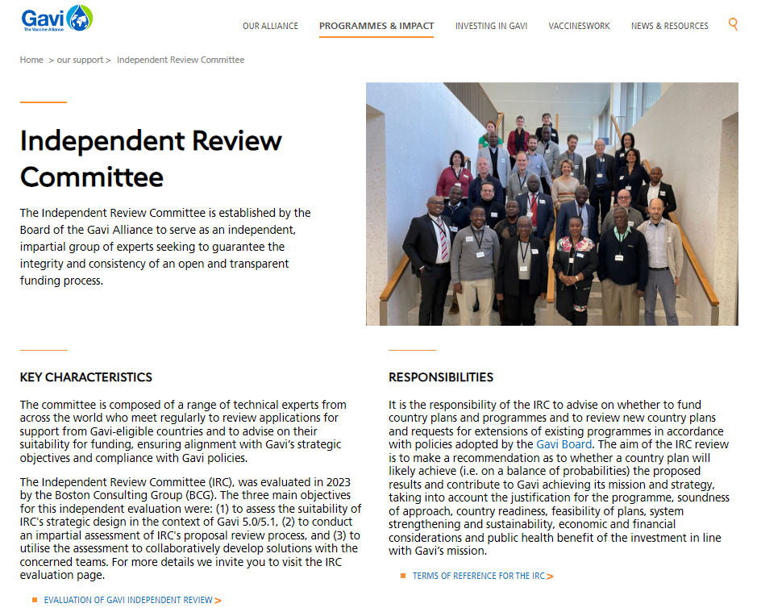 | Planifiez votre présentation selon les délais de présentation de la demande au CEI, qui figurent dans le site Internet de Gavi. | 6 | Plan de Travail | 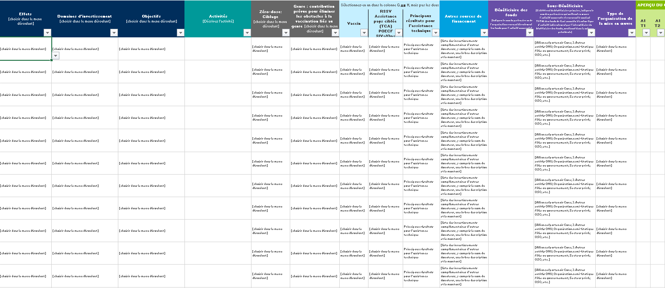 | Réalisez une cartographie des activités du plan de travail à financer. Le modèle de plan de travail pour une demande autonome de financement accélérateur de l'équité peut être consulté ici.
 |  |  | https://www.gavi.org/programmes-impact/our-support

2 | Demander et réviser des documents |  | Présentez votre demande autonome de financement accélérateur de l'équité en téléchargeant vos documents finaux dans un dossier de demande personnalisé qui vous sera fourni par Gavi (demandez à votre haut responsable pays d'accéder à ce dossier). | 7 | Indicateurs clés de performance liés à la subvention et Activités d'apprentissage & évaluation | 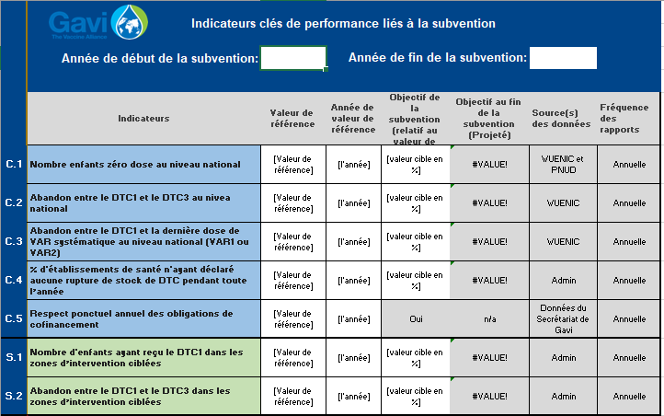 | Remplissez les Indicateurs clés de performance liés à la subvention et Activités d'apprentissage & évaluation ci-joints.

3 | Liste de contrôle de l'analyse de situation | 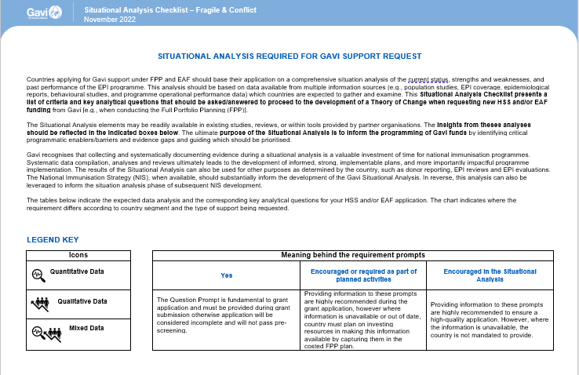 | Demander et compléter la liste de contrôle de l'analyse de situation pour votre demande EAF | 8 | Zones ciblées | 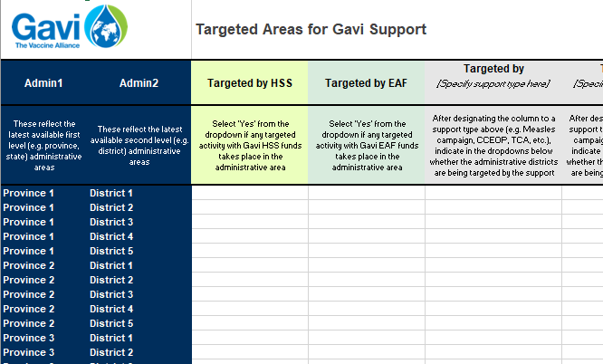 | Identifiez les domaines que le financement financement accélérateur de l'équité ciblera. Pour ce faire, veuillez contacter votre haut responsable pays pour obtenir un onglet prérempli qui répertorie les provinces et les districts.
 |  | Liste de contrôle de l'analyse de situation | https://www.gavi.org/fr/notre-soutien/directives#controle

4 | Théorie du Changement | 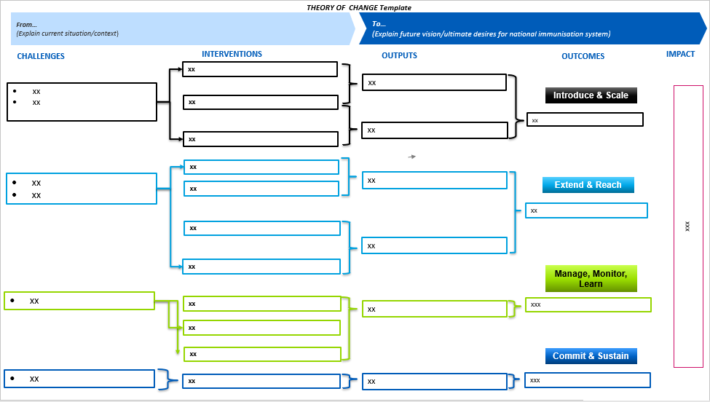 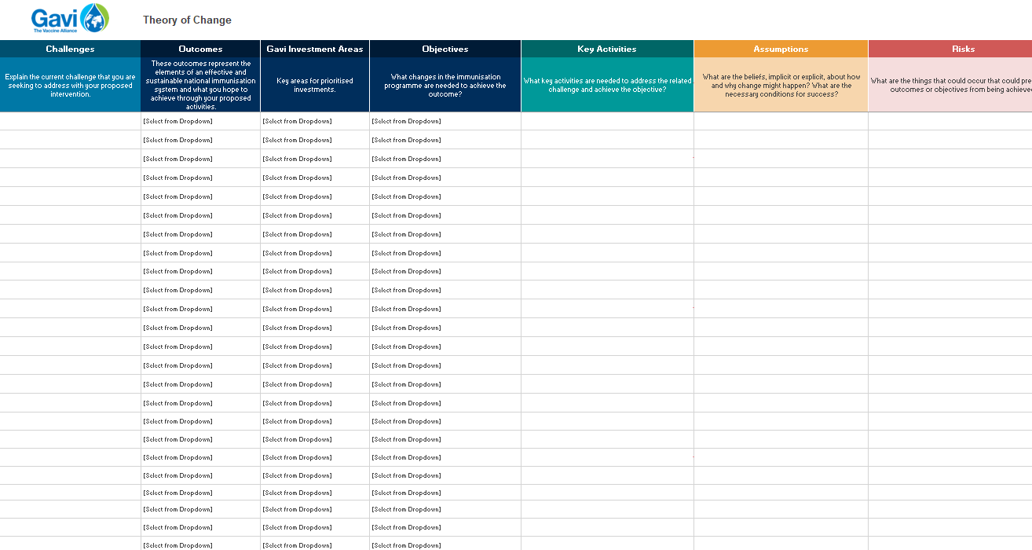 | Elaborez une théorie du changement spécifiquement sur "comment" le financement accélérateur de l'équité de Gavi peut vous aider à atteindre les enfants/communautés zéro dose. Peuvez présenter la cartographie de vous Théorie du Changement dans n'importe quel modèle et format. Deux modèles Gavi sont à votre disposition. | 9 | Budget Détaillé | 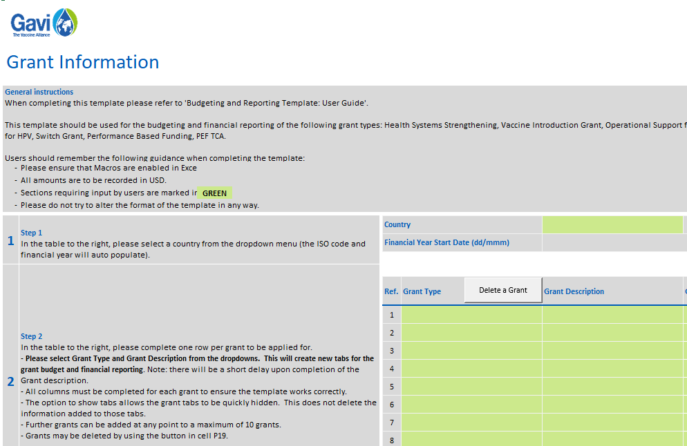 | Remplir une demande de budget détaillée.
 |  | Instructions pour la Théorie du Changement de Gavi | https://www.gavi.org/fr/actualites/librarie-de-documents/instructions-pour-la-theorie-du-changement |  |  | Guide d'éligibilité budgétaire de Gavi | https://www.gavi.org/fr/actualites/librarie-de-documents/guide-deligibilite-budgetaire-de-gavi
 |  | Modèle pour la Théorie du Changement de Gavi 1 | https://www.gavi.org/fr/actualites/librarie-de-documents/modele-pour-la-theorie-du-changement-de-gavi-1 |  |  | Guide de l'utilisateur pour le modèle du budget et du reporting financier | https://www.gavi.org/fr/actualites/librarie-de-documents/guide-de-lutilisateur-pour-le-modele-du-budget-et-du-reporting
 |  | Modèle pour la Théorie du Changement de Gavi 2 | https://www.gavi.org/fr/actualites/librarie-de-documents/modele-pour-la-theorie-du-changement-de-gavi-2 |  |  | Modèle du budget et du reporting financier | https://www.gavi.org/fr/actualites/librarie-de-documents/modele-du-budget-reporting-financier

5 | Descriptif stratégique | 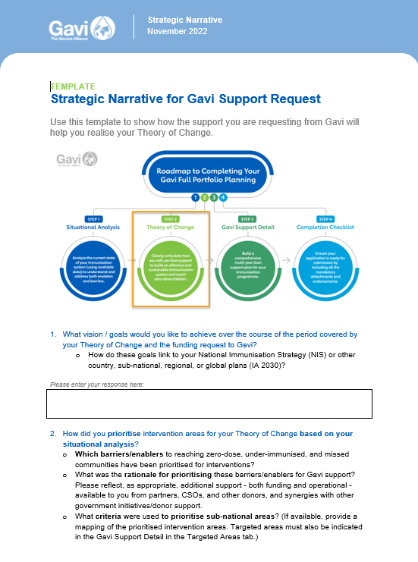 | Rédigez un récit stratégique pour compléter votre Théorie du Changement et fournissez une analyse solide sur "où" et "qui" sont les enfants/communautés zéro dose. Il est essentiel d'identifier de manière concrète où se trouvent les enfants/communautés zéro dose pour avoir accès au financement accélérateur de l'équité. | 10 | Signatures et approbations | 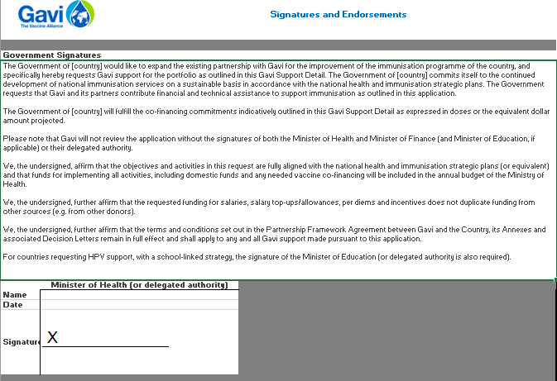 | Sécurisez les signatures et les approbations pertinentes sur l'onglet ci-joint.
 |  | Modele description stratégique | https://www.gavi.org/fr/actualites/librarie-de-documents/modele-argumentaire

